2018_05_data
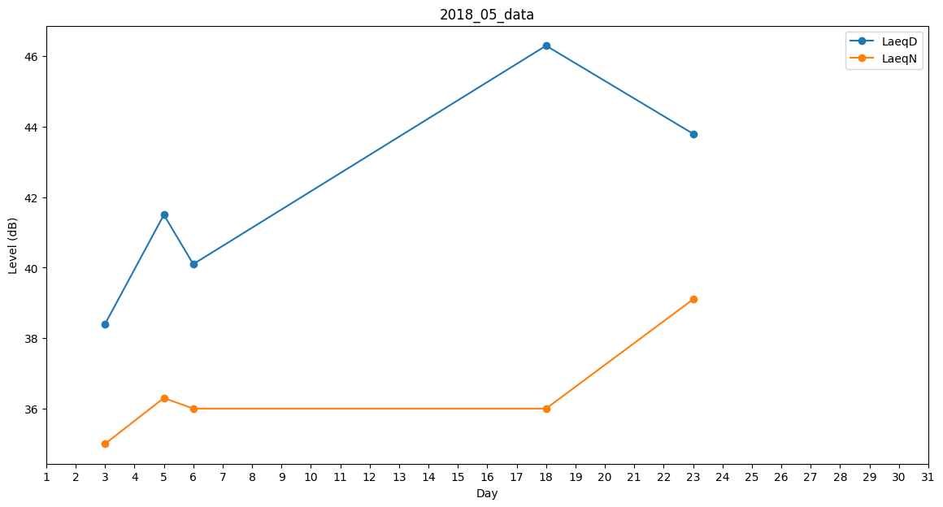
Day | LaeqD | LaeqN
1 | 38.1 | 0
2 | 35.7 | 0
3 | 38.4 | 35
4 | 46.6 | 0
5 | 41.5 | 36.3
6 | 40.1 | 36
7 | 42.8 | 0
8 | 31.3 | 0
9 | 32.3 | 0
10 | 0 | 0
11 | 0 | 0
12 | 0 | 0
13 | 0 | 0
14 | 0 | 0
15 | 0 | 0
16 | 0 | 0
17 | 37.2 | 0
18 | 46.3 | 36
19 | 41.1 | 0
20 | 40.6 | 0
21 | 0 | 0
22 | 0 | 0
23 | 43.8 | 39.1
24 | 44.6 | 0
25 | 46.7 | 0
26 | 40.5 | 0
27 | 0 | 0
28 | 0 | 0
29 | 0 | 0
30 | 0 | 37.7
31 | 37.7 | 0

